Gràfics
ENQUESTA PER A L'ESTUDIANTAT DE NOU INGRÉS CURS 2016-2017

 |  | ESCOLA TÈCNICA SUPERIOR D'ENGINYERIA INDUSTRIAL DE BARCELONA

Gènere

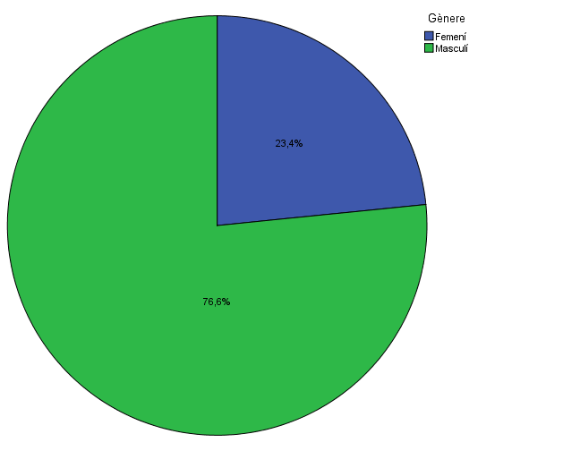

Estudis cursats

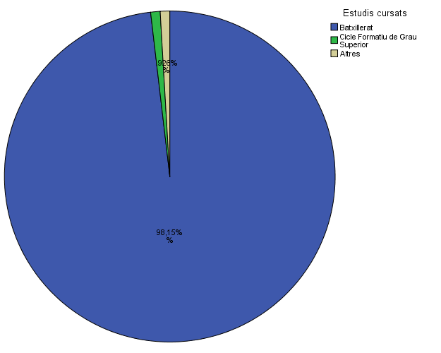

1. Per què has escollit els estudis en què t'has matriculat?

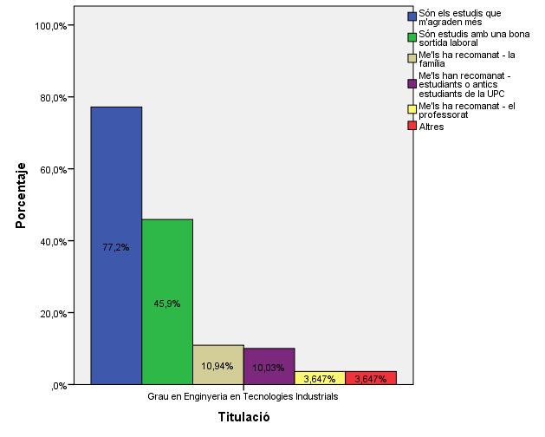

2. Quan vas decidir que faries aquests estudis?

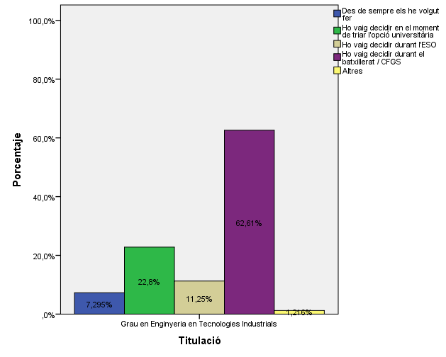

3. Perquè has escollit aquesta escola/facultat per cursar aquests estudis?

 |  |  |  |  |  |  | Titulació

 |  |  |  |  |  |  | Grau en Enginyeria de Materials | Grau en Enginyeria en Tecnologies Industrials | Grau en Enginyeria Química
 |  |  |  |  |  | Crec que és la única que ofereix aquests estudis | 12.5% | 13.1% | 6.3%
 |  |  |  |  |  | Per què és una universitat pública | 6.9% | 35.3% | 15.0%
 |  |  |  |  | Me l'han recomanada | La família | 6.9% | 19.5% | 11.5%
 |  |  |  |  |  | Estudiants o antics estudiants de la UPC | 7.0% | 38.3% | 16.1%
 |  |  |  |  |  | El professorat | 5.6% | 12.2% | 16.9%
 |  |  |  |  |  | Per la facilitat d'accés (proximitat, bona comunicació ...) | 8.8% | 37.1% | 17.6%
 |  |  |  |  |  | Per la nota d'accés als estudis | 18.5% | 6.4% | 29.6%
 |  |  |  |  |  | Altres | 16.7% | 3.6% | 16.7%

4.1. Has participat en activitats d'orientació dels estudis de la UPC?

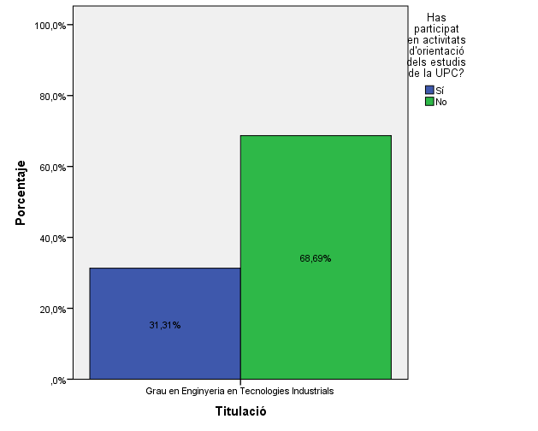

Activitats d'orientació

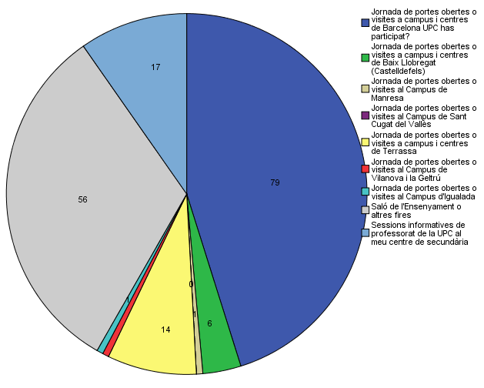

4.2. Quins canals has utilitzat per informar-te?

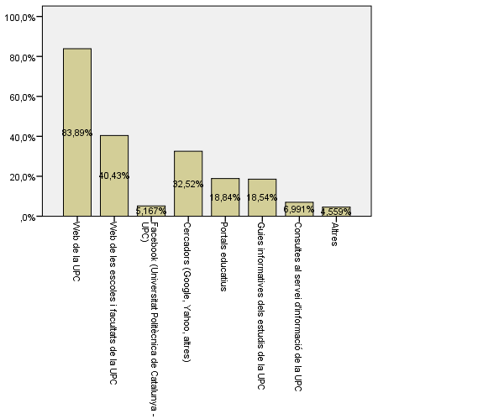

5. Disposes d'algun d'aquests certificats d'anglès de nivell B2.2?

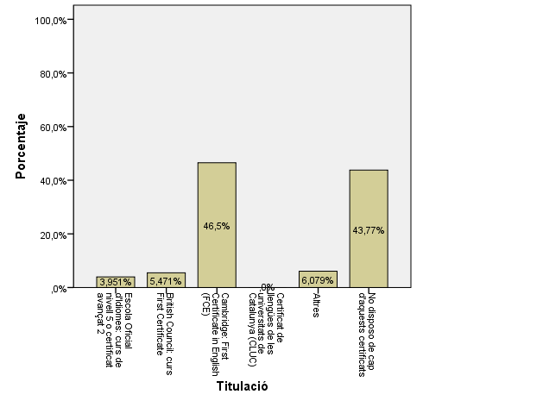

6. En cas que hagis participat en alguna activitat de promoció del l’ETSEIB, en quin grau t’ha servit per pendre la decisió de realitzar aquest estudi?

 |  | Ja havia decidit fer aquest estudis | M'ha ajudat a decidir | No m'ha ajudat
 | Jornades de Portes Obertes | 29% | 60% | 11%
 | Activitats de Difusió (tallers) | 24% | 36% | 40%
 | Visita de l'ETSEIB al meu centre | 28% | 38% | 34%
 | Saló de l'Ensenyament | 18% | 63% | 19%
 | Visita a l'ETSEIB amb la meva escola | 23% | 53% | 23%

7. Has consultat el web de l'ETSEIB?

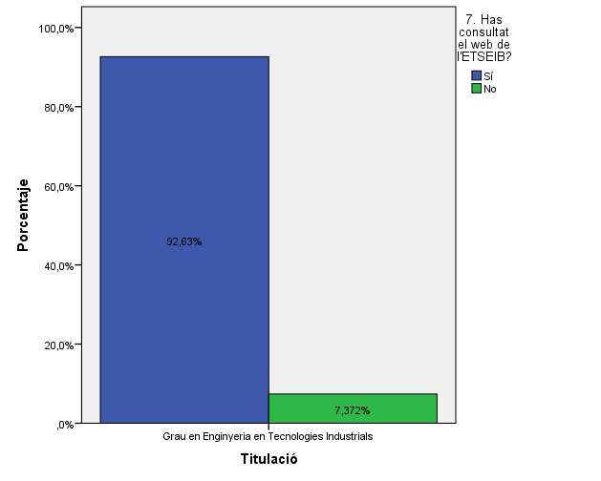

9. Has buscat informació de l'ETSEIB en altres xarxes socials?

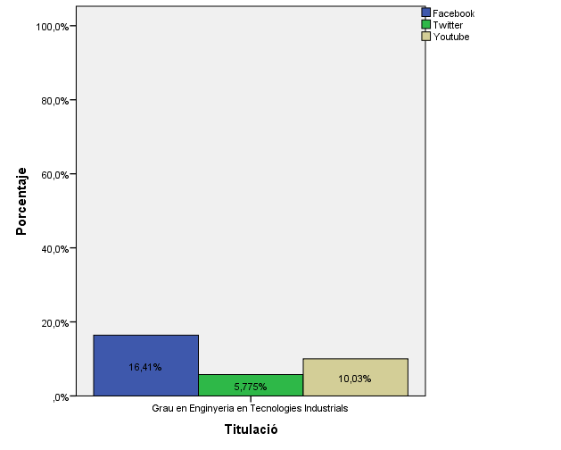

10. La sessió de benvinguda t’ha resultat aclaridora sobre el funcionament, les infraestructures i els serveis de l’ETSEIB?

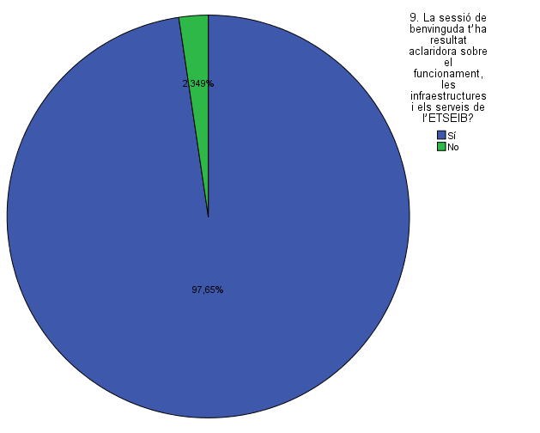

11. La sessió de benvinguda t’ha resultat aclaridora sobre el funcionament de la fase inicial?

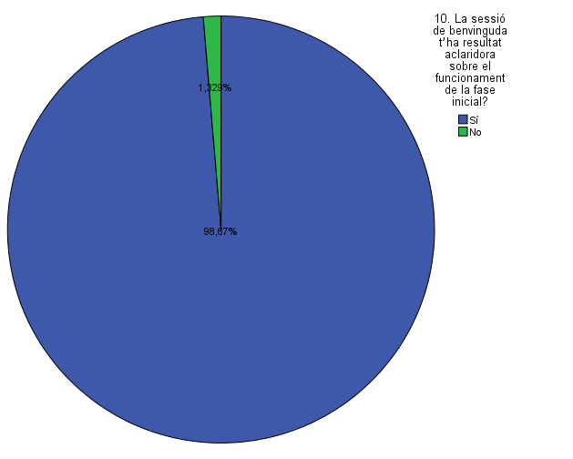

Comparativa
 | ENQUESTA PER A L'ESTUDIANTAT DE NOU INGRÉS

2014-2015 |  | 2016-2017

Gènere
Gènere

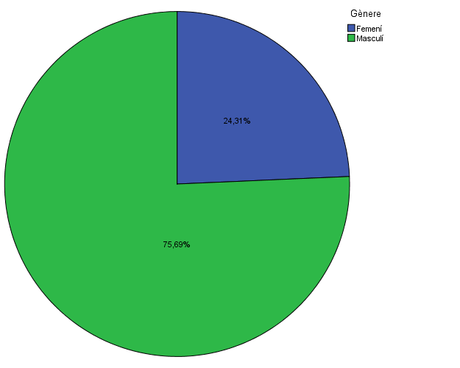

Estudis cursats
Estudis cursats

Per què has escollit els estudis en què t'has matriculat?
Per què has escollit els estudis en què t'has matriculat?

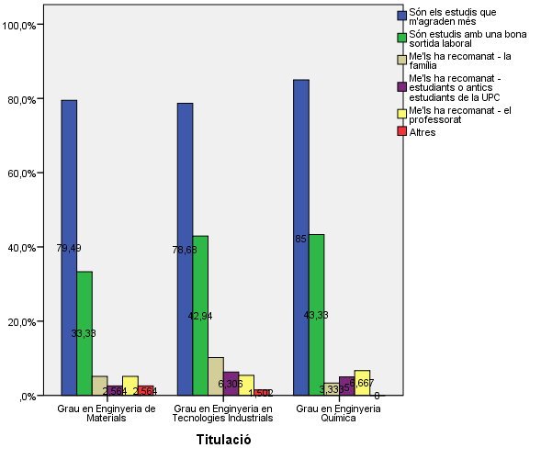

Quan vas decidir que faries aquests estudis?
Quan vas decidir que faries aquests estudis?

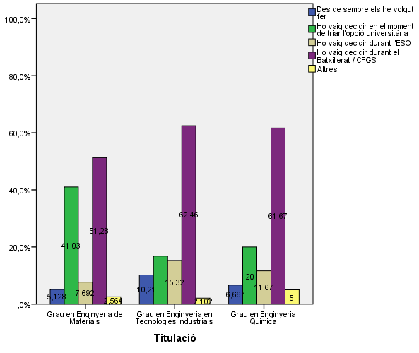

Perquè has escollit aquesta escola/facultat per cursar aquests estudis?
Perquè has escollit aquesta escola/facultat per cursar aquests estudis?

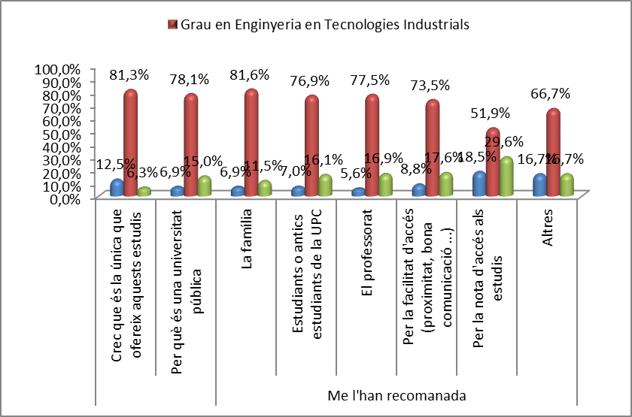
 | Grau en Enginyeria en Tecnologies Industrials
Crec que és la única que ofereix aquests estudis | 13.1%
Per què és una universitat pública | 35.3%
La família | 19.5%
Estudiants o antics estudiants de la UPC | 38.3%
El professorat | 12.2%
Per la facilitat d'accés (proximitat, bona comunicació ...) | 37.1%
Per la nota d'accés als estudis | 6.4%
Altres | 3.6%

Has participat en activitats d'orientació dels estudis de la UPC?
Has participat en activitats d'orientació dels estudis de la UPC?

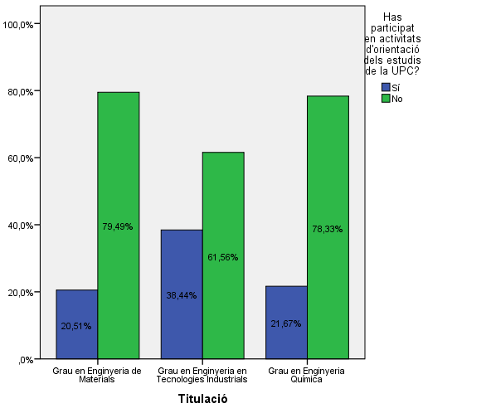

 |  |  |  |  | Grau en Enginyeria de Materials | Grau en Enginyeria en Tecnologies Industrials | Grau en Enginyeria Química
 |  |  |  | Crec que és la millor en aquests estudis | 80.80% | 81.70% | 87.20%
 |  |  |  | Crec que és l'única que ofereix aquests estudis | 7.70% | 1.50% | 0.00%
 |  |  | Me l'han recomanada: | Per què és una universitat pública | 26.90% | 26.70% | 25.60%
 |  |  |  | La família | 11.50% | 4.60% | 0.00%
 |  |  |  | Estudiants o antics estudiants de la UPC | 23.10% | 11.50% | 17.90%
 |  |  |  | El professorat | 15.40% | 5.30% | 10.30%
 |  |  |  | Per la facilitat d'accés (proximitat, bona comunicació...) | 11.50% | 19.80% | 10.30%
 |  |  |  | Per la nota d'accés als estudis | 3.80% | 2.30% | 5.10%
 |  |  |  | Altres | 0.00% | 1.50% | 0.00%

Activitats d'orientació
Activitats d'orientació

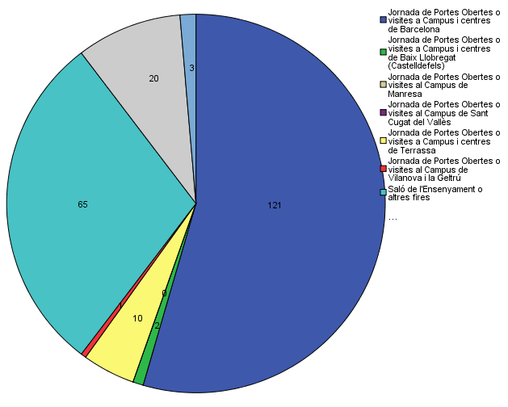

Quins canals has utilitzat per informar-te?
Quins canals has utilitzat per informar-te?

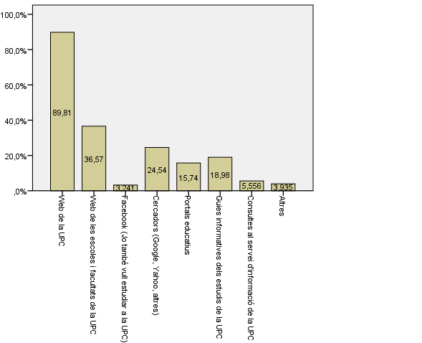

Disposes d'algun d'aquests certificats d'anglès de nivell B2.2?
Disposes d'algun d'aquests certificats d'anglès de nivell B2.2?

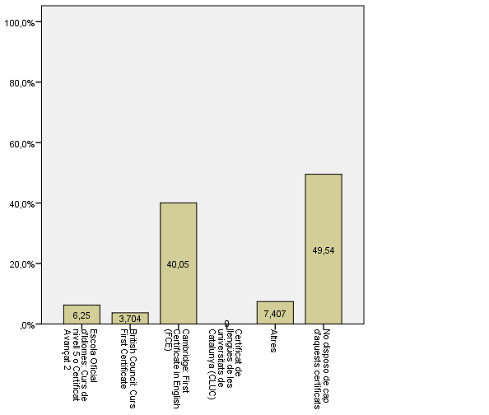

Has consultat el web de l'ETSEIB?
Has consultat el web de l'ETSEIB?

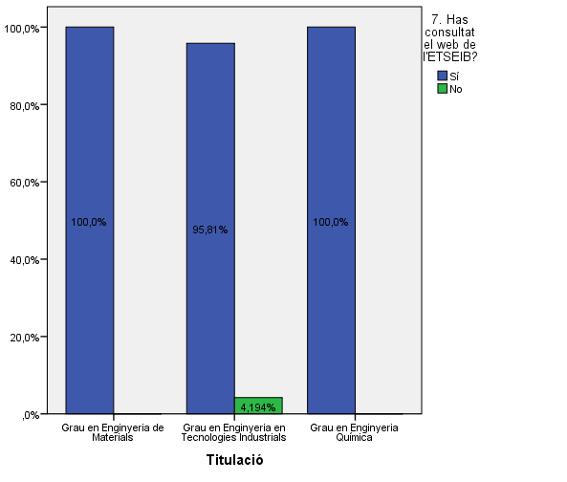

Has buscat informació de l'ETSEIB en altres xarxes socials?
Has buscat informació de l'ETSEIB en altres xarxes socials?

